Portada
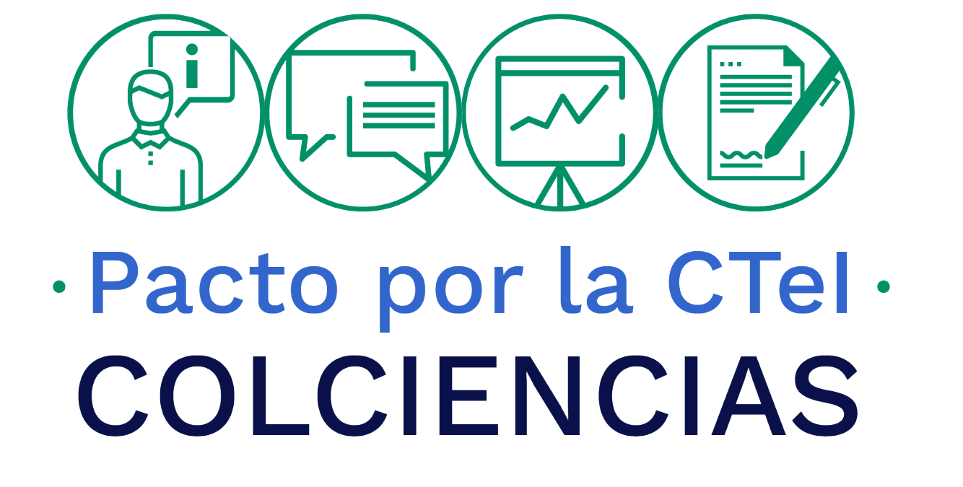

OFICNA DE CONTROL INTERNO
SEGUIMIENTO AL PLAN ANTICORRUPCIÓN Y
DE ATENCIÓN AL CIUDADANO
2019

Seguimiento a 31 de agosto de 2019

